十大行业、40大核心材料
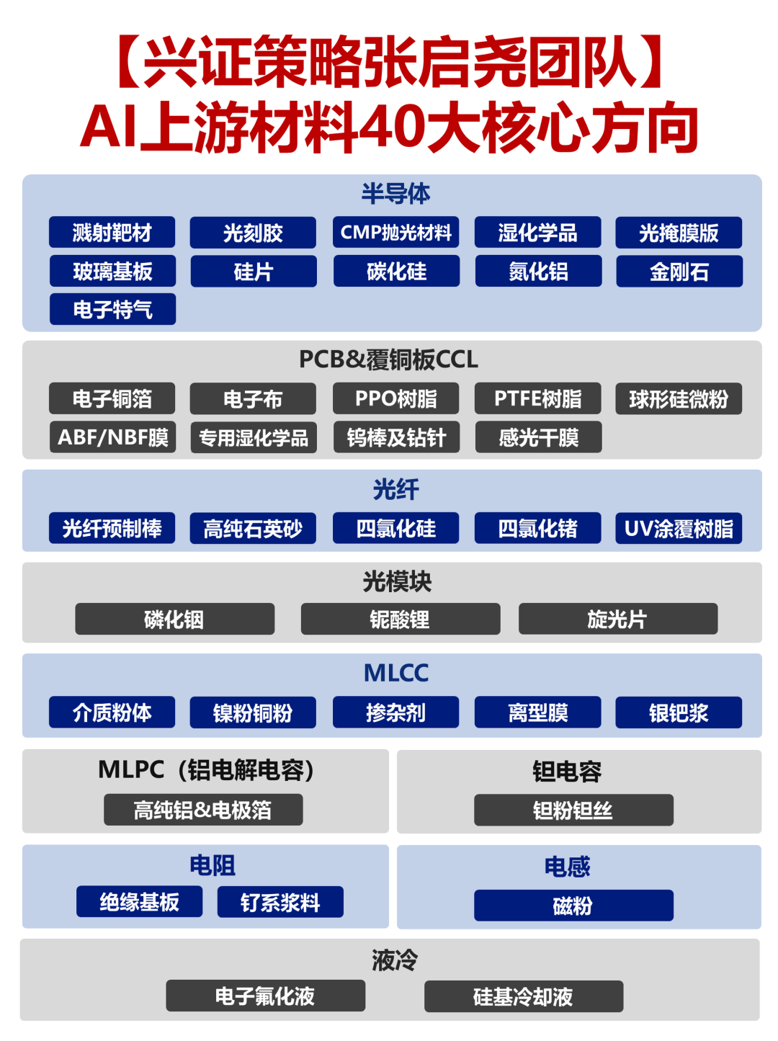

核心行业表现
环节 | 证券代码 | 公司名称 | 2025-12-31 | 2026-01-05 | 2026-01-06 | 2026-01-07 | 2026-01-08 | 2026-01-09 | 2026-01-12 | 2026-01-13 | 2026-01-14 | 2026-01-15 | 2026-01-16 | 2026-01-19 | 2026-01-20 | 2026-01-21 | 2026-01-22 | 2026-01-23 | 2026-01-26 | 2026-01-27 | 2026-01-28 | 2026-01-29 | 2026-01-30 | 2026-02-02 | 2026-02-03 | 2026-02-04 | 2026-02-05 | 2026-02-06 | 2026-02-09 | 2026-02-10 | 2026-02-11 | 2026-02-12 | 2026-02-13 | 2026-02-24 | 2026-02-25 | 2026-02-26 | 2026-02-27 | 2026-03-02 | 2026-03-03 | 2026-03-04 | 2026-03-05 | 2026-03-06 | 2026-03-09 | 2026-03-10 | 2026-03-11 | 2026-03-12 | 2026-03-13 | 2026-03-16 | 2026-03-17 | 2026-03-18 | 2026-03-19 | 2026-03-20 | 2026-03-23 | 2026-03-24 | 2026-03-25 | 2026-03-26 | 2026-03-27 | 2026-03-30 | 2026-03-31 | 2026-04-01 | 2026-04-02 | 2026-04-03 | 2026-04-07 | 2026-04-08 | 2026-04-09 | 2026-04-10 | 2026-04-13 | 2026-04-14 | 2026-04-15 | 2026-04-16 | 2026-04-17 | 2026-04-20 | 2026-04-21 | 2026-04-22 | 2026-04-23 | 2026-04-24 | 2026-04-27 | 2026-04-28 | 2026-04-29 | 2026-04-30 | 2026-05-06 | 2026-05-07 | 2026-05-08 | 2026-05-11 | 2026-05-12 | 2026-05-13 | 2026-05-14 | 2026-05-15 | 2026-05-18 | 2026-05-19 | 2026-05-20 | 2026-05-21 | 2026-05-22 | 2026-05-25 | 2026-05-26 | 2026-05-27 | 2026-05-28 | 2026-05-29 | 2026-06-01 | 2026-06-02 | 2026-06-03 | 2026-06-04 | 2026-06-05 | 2026-06-08 | 2026-06-09 | 2026-06-10 | 2026-06-11 | 2026-06-12 | 2026-06-15 | 2026-06-16 | 2026-06-17 | 2026-06-18 | 2026-06-22
MLCC电容 | 002645.SZ | 华宏科技 | (1.1) | 3.1 | 0.7 | 3.6 | (2.1) | 1.1 | 0.7 | (2.9) | (1.0) | 2.7 | (0.1) | 2.3 | 0.0 | 1.7 | 3.9 | 0.2 | (2.0) | 1.3 | (0.2) | 4.3 | (10.0) | (8.5) | 5.8 | 1.3 | (5.0) | 0.9 | 5.5 | 4.7 | 0.9 | 1.1 | (2.7) | 1.8 | 5.0 | (0.9) | 3.4 | (2.3) | (8.2) | 0.1 | (2.2) | (0.6) | (0.9) | 2.5 | 0.6 | 6.4 | 2.8 | 3.1 | (1.9) | (0.6) | (6.1) | (3.6) | (4.2) | 10.0 | 4.7 | (3.8) | 4.1 | (1.2) | (1.7) | 10.0 | (2.3) | (1.7) | 6.1 | 3.0 | 10.0 | 2.0 | (2.9) | (1.1) | 3.7 | 5.1 | (1.8) | 2.6 | 0.2 | 0.9 | (5.1) | 2.0 | (1.5) | (3.5) | 10.0 | 10.0 | 0.3 | 4.2 | 1.6 | 9.9 | (4.5) | 1.2 | (2.2) | (1.8) | (1.8) | (0.3) | 10.0 | (5.6) | 2.2 | 10.0 | 1.9 | (5.0) | 1.1 | (5.8) | (3.0) | 5.5 | 8.9 | 10.0 | 3.9 | 0.8 | 4.4 | (3.4) | (3.5) | (4.1) | 4.2 | 10.0 | 1.8 | 5.5
MLCC电容 | 603663.SH | 三祥新材 | 0.2 | 0.8 | 1.0 | 1.8 | (1.6) | 1.9 | 1.4 | (1.9) | (0.9) | 4.8 | (0.1) | (1.7) | (3.5) | 6.4 | (1.8) | 3.1 | (2.6) | 10.0 | 6.8 | (4.8) | 0.0 | (5.8) | 1.1 | (0.9) | (2.0) | 10.0 | 7.2 | (0.1) | 0.7 | (0.7) | (1.7) | (1.3) | 0.0 | 2.3 | 4.9 | 3.8 | 6.1 | 5.2 | (3.9) | (0.7) | (3.7) | 2.7 | (0.1) | (3.1) | (1.1) | (5.1) | (2.4) | (0.5) | (6.4) | (0.2) | (6.1) | 1.5 | 2.1 | (2.2) | 0.6 | 0.7 | (1.4) | 3.9 | (4.4) | (1.1) | 0.2 | 6.0 | (2.0) | 2.6 | (0.9) | 2.5 | (0.8) | 2.8 | 2.5 | 6.8 | (1.6) | 1.0 | 0.6 | (0.2) | 0.2 | (3.6) | 0.4 | (1.8) | (1.0) | (0.0) | (1.3) | 0.1 | (2.8) | (0.1) | (5.0) | 2.6 | (0.0) | (3.0) | 10.0 | 0.4 | 10.0 | 10.0 | 5.0 | 10.0 | (0.7) | (7.6) | 1.1 | 3.8 | 10.0 | (1.6) | (2.4) | (2.8) | 10.0 | 7.1 | (0.5) | (2.4) | 3.9 | 10.0 | (4.1) | 10.0
MLCC电容 | 600206.SH | 有研新材 | (0.7) | 2.4 | 4.9 | (0.5) | 0.2 | 1.3 | 1.5 | (3.0) | (0.6) | 1.2 | 2.1 | 0.5 | (0.7) | 2.2 | (0.9) | 3.9 | (0.2) | (0.5) | 1.9 | (2.4) | (3.7) | (5.4) | 2.2 | (1.3) | (3.0) | 4.0 | 2.6 | (0.5) | 0.9 | 2.9 | (1.4) | 1.4 | 10.0 | 1.3 | 2.7 | (0.8) | (6.3) | (0.5) | (0.7) | (1.6) | (2.2) | 2.4 | (1.6) | (2.2) | (2.3) | 0.5 | (4.1) | 1.0 | (2.9) | (1.1) | (7.5) | 2.6 | 4.2 | (1.8) | 4.0 | 1.2 | (2.9) | 0.8 | (2.7) | 0.9 | 0.1 | 5.0 | 0.2 | 1.8 | 4.0 | 0.7 | (3.2) | 1.2 | 4.3 | 10.0 | (2.9) | 7.7 | (3.2) | 2.6 | 0.3 | (0.3) | 0.8 | 2.0 | 2.6 | 4.5 | 3.6 | 8.1 | (2.9) | (2.5) | 3.8 | (5.3) | 0.1 | (0.0) | 0.6 | (6.0) | 2.9 | 2.1 | (4.2) | (3.3) | 10.0 | (7.9) | (4.3) | 2.2 | 4.6 | 1.0 | (0.8) | (5.0) | 6.0 | 10.0 | 6.2 | (3.7) | 7.8 | 10.0 | 1.7 | 6.8
MLCC电容 | 600259.SH | 广晟有色 | (0.1) | 1.4 | 2.1 | 7.1 | (3.2) | 6.4 | 10.0 | 1.8 | (0.1) | 4.0 | 2.1 | (1.1) | (1.2) | 4.3 | 2.6 | (1.3) | 7.4 | (5.1) | 2.7 | 2.5 | (6.0) | (3.5) | 8.7 | (1.8) | (5.1) | (0.1) | 5.5 | 0.3 | 2.7 | 3.6 | (4.2) | 4.0 | 9.8 | (3.0) | 10.0 | 10.0 | (10.0) | (4.0) | (4.3) | (1.1) | 0.2 | 1.7 | (4.0) | 4.5 | (4.1) | (2.7) | (2.6) | 2.8 | (6.1) | (3.2) | (2.3) | (2.2) | 2.2 | (3.5) | 4.7 | (0.9) | 0.8 | 2.5 | (2.5) | 0.7 | 10.0 | 5.4 | 4.2 | (1.0) | (1.7) | (1.0) | 0.1 | 3.7 | 1.9 | 6.6 | 1.1 | 0.3 | (10.0) | (3.7) | (3.3) | (2.3) | 8.9 | (1.8) | 6.5 | 0.2 | 0.9 | 10.0 | (1.6) | (2.4) | (3.6) | (3.7) | (5.0) | (3.1) | 0.8 | (3.6) | 0.3 | (0.1) | (1.0) | (3.1) | 7.5 | (7.0) | (2.1) | 2.7 | 5.2 | 6.3 | 0.1 | (6.6) | 2.5 | (0.0) | 2.4 | 2.0 | 6.3 | 6.2 | (0.4) | 10.0
MLCC电容 | 600392.SH | 盛和资源 | (0.7) | 1.8 | 2.2 | 3.0 | (1.8) | 3.3 | 3.6 | (2.4) | (1.0) | 1.6 | 0.1 | 1.6 | (1.3) | 1.2 | 1.0 | 3.2 | 3.1 | (1.0) | 6.2 | 10.0 | (10.0) | (9.9) | 7.4 | (0.9) | (5.5) | 0.7 | 10.0 | 4.9 | 1.1 | 7.4 | (4.7) | (1.2) | 8.4 | (0.4) | 6.7 | (4.2) | (10.0) | (2.2) | (1.5) | (0.1) | (1.2) | 0.5 | (3.6) | (1.2) | (3.9) | (2.9) | (2.5) | 0.8 | (5.5) | (2.5) | (4.0) | 1.4 | 4.1 | (3.0) | 2.7 | (0.4) | 0.1 | 2.4 | (2.5) | 0.6 | 6.8 | 3.0 | 2.2 | (0.4) | 1.3 | (1.6) | (2.1) | 3.5 | 3.0 | 2.8 | 1.9 | (0.1) | (8.8) | 0.1 | (2.8) | (1.9) | 10.0 | (0.6) | 2.5 | 0.9 | (1.6) | 4.1 | (5.8) | 2.0 | (4.9) | (0.2) | (4.3) | (3.0) | 1.9 | (2.9) | 3.2 | (1.3) | 0.2 | (4.1) | 3.0 | (5.8) | (0.9) | 3.4 | 2.0 | 1.4 | 2.7 | (6.0) | 4.6 | 1.8 | 6.0 | 2.1 | 2.3 | 10.0 | (0.9) | 10.0
MLCC电容 | 000831.SZ | 中国稀土 | 0.3 | 2.9 | 2.3 | 5.2 | (2.7) | 4.0 | 4.0 | (2.5) | (0.9) | 1.8 | (0.2) | 1.3 | 0.5 | 0.9 | 1.7 | 0.1 | 4.1 | (4.0) | 2.0 | 3.6 | (7.5) | (5.9) | 5.8 | (0.8) | (4.7) | 1.4 | 6.7 | 0.8 | 1.8 | 3.1 | (4.4) | 3.5 | 8.5 | (3.8) | 7.7 | (2.3) | (9.5) | 3.0 | (1.4) | (1.5) | (0.3) | 0.2 | (4.4) | (1.2) | (2.2) | (2.4) | (2.6) | (0.0) | (5.0) | (2.8) | (1.0) | 1.0 | 3.0 | (3.2) | 4.1 | (0.7) | 0.1 | 0.6 | (2.1) | (0.5) | 3.8 | 4.2 | 1.7 | 0.6 | 0.4 | (2.2) | (0.8) | 2.1 | 0.8 | 4.3 | 1.7 | (0.2) | (7.4) | 0.1 | (2.1) | (1.9) | 10.0 | 0.8 | 2.1 | (0.0) | (0.6) | 5.2 | (4.0) | 1.9 | (4.6) | 3.0 | (4.5) | (3.3) | 1.5 | (2.3) | 0.7 | (0.2) | (0.4) | (3.7) | 5.0 | (5.8) | 0.1 | 2.2 | 6.1 | 1.3 | 1.3 | (4.8) | 7.3 | (2.6) | (0.5) | 4.2 | 4.2 | 4.4 | (3.1) | 4.8
...
 |  |  | 2025-12-31 | 2026-01-05 | 2026-01-06 | 2026-01-07 | 2026-01-08 | 2026-01-09 | 2026-01-12 | 2026-01-13 | 2026-01-14 | 2026-01-15 | 2026-01-16 | 2026-01-19 | 2026-01-20
 |  | 半导体 上游材料 | 1.0 | 1.0 | 1.1 | 1.1 | 1.1 | 1.1 | 1.1 | 1.1 | 1.1 | 1.1 | 1.1 | 1.1 | 1.1

【兴证策略】今年以来AI核心上游材料股价表现

 | PCB/覆铜板CCL 上游材料 | MLCC电容 上游材料 | 光模块 上游材料 | 光纤 上游材料 | 液冷 上游材料 | 半导体 上游材料
2025-12-31 | 1.0 | 1.0 | 1.0 | 1.0 | 1.0 | 1.0
2026-01-05 | 1.0 | 1.0 | 1.0 | 1.0 | 1.0 | 1.0
2026-01-06 | 1.0 | 1.0 | 1.0 | 1.0 | 1.0 | 1.1
2026-01-07 | 1.1 | 1.1 | 1.1 | 1.1 | 1.1 | 1.1
2026-01-08 | 1.1 | 1.1 | 1.1 | 1.1 | 1.1 | 1.1
2026-01-09 | 1.1 | 1.1 | 1.1 | 1.1 | 1.1 | 1.1
2026-01-12 | 1.1 | 1.1 | 1.2 | 1.1 | 1.1 | 1.1
2026-01-13 | 1.1 | 1.1 | 1.1 | 1.1 | 1.1 | 1.1
2026-01-14 | 1.1 | 1.1 | 1.2 | 1.1 | 1.1 | 1.1
2026-01-15 | 1.1 | 1.1 | 1.2 | 1.1 | 1.1 | 1.1
2026-01-16 | 1.1 | 1.1 | 1.2 | 1.1 | 1.1 | 1.1
2026-01-19 | 1.1 | 1.1 | 1.2 | 1.1 | 1.1 | 1.1
2026-01-20 | 1.1 | 1.1 | 1.2 | 1.1 | 1.1 | 1.1
2026-01-21 | 1.1 | 1.1 | 1.2 | 1.1 | 1.1 | 1.2
2026-01-22 | 1.2 | 1.2 | 1.2 | 1.1 | 1.1 | 1.2
2026-01-23 | 1.2 | 1.2 | 1.3 | 1.2 | 1.1 | 1.2
2026-01-26 | 1.2 | 1.2 | 1.3 | 1.2 | 1.1 | 1.2
2026-01-27 | 1.2 | 1.2 | 1.3 | 1.2 | 1.1 | 1.2
2026-01-28 | 1.2 | 1.2 | 1.3 | 1.2 | 1.1 | 1.2
2026-01-29 | 1.2 | 1.3 | 1.3 | 1.2 | 1.1 | 1.2
2026-01-30 | 1.2 | 1.2 | 1.3 | 1.2 | 1.1 | 1.1
2026-02-02 | 1.1 | 1.1 | 1.2 | 1.1 | 1.0 | 1.1
2026-02-03 | 1.2 | 1.2 | 1.2 | 1.2 | 1.1 | 1.2
2026-02-04 | 1.2 | 1.2 | 1.3 | 1.2 | 1.1 | 1.2
2026-02-05 | 1.1 | 1.1 | 1.2 | 1.1 | 1.0 | 1.1
2026-02-06 | 1.1 | 1.2 | 1.2 | 1.2 | 1.1 | 1.1
2026-02-09 | 1.2 | 1.2 | 1.2 | 1.2 | 1.1 | 1.2
2026-02-10 | 1.2 | 1.2 | 1.2 | 1.2 | 1.1 | 1.2
2026-02-11 | 1.2 | 1.2 | 1.2 | 1.2 | 1.1 | 1.2
2026-02-12 | 1.2 | 1.3 | 1.3 | 1.3 | 1.2 | 1.2
2026-02-13 | 1.2 | 1.2 | 1.2 | 1.2 | 1.1 | 1.2
2026-02-24 | 1.3 | 1.3 | 1.3 | 1.3 | 1.2 | 1.2
2026-02-25 | 1.3 | 1.3 | 1.3 | 1.3 | 1.2 | 1.3
2026-02-26 | 1.4 | 1.3 | 1.4 | 1.4 | 1.2 | 1.3
2026-02-27 | 1.4 | 1.4 | 1.4 | 1.4 | 1.2 | 1.3
2026-03-02 | 1.4 | 1.4 | 1.4 | 1.4 | 1.2 | 1.3
2026-03-03 | 1.3 | 1.3 | 1.4 | 1.4 | 1.2 | 1.2
2026-03-04 | 1.3 | 1.3 | 1.3 | 1.4 | 1.1 | 1.2
2026-03-05 | 1.3 | 1.3 | 1.3 | 1.4 | 1.2 | 1.2
2026-03-06 | 1.3 | 1.3 | 1.3 | 1.3 | 1.2 | 1.2
2026-03-09 | 1.3 | 1.3 | 1.3 | 1.3 | 1.2 | 1.2
2026-03-10 | 1.4 | 1.3 | 1.3 | 1.4 | 1.2 | 1.2
2026-03-11 | 1.4 | 1.3 | 1.3 | 1.4 | 1.2 | 1.2
2026-03-12 | 1.3 | 1.3 | 1.3 | 1.4 | 1.2 | 1.2
2026-03-13 | 1.3 | 1.3 | 1.3 | 1.3 | 1.1 | 1.2
2026-03-16 | 1.3 | 1.3 | 1.3 | 1.3 | 1.1 | 1.2
2026-03-17 | 1.3 | 1.3 | 1.2 | 1.3 | 1.1 | 1.1
2026-03-18 | 1.3 | 1.3 | 1.2 | 1.3 | 1.1 | 1.2
2026-03-19 | 1.2 | 1.2 | 1.2 | 1.2 | 1.1 | 1.1
2026-03-20 | 1.2 | 1.2 | 1.2 | 1.2 | 1.0 | 1.1
...

资料来源：Wind，兴业证券经济与金融研究院整理

细分材料表现
AI核心上游材料 年初以来涨跌幅（%） | AI核心上游材料 6月以来涨跌幅（%）
182 | 63
191 | 56
162 | 51
【兴证策略】AI上游材料核心细分方向：6月以来涨跌幅
128 | 44
113 | 34
77 | 32
128 | 27
73 | 22
36 | 15
132 | 18
51 | 8
239 | 55
205 | 42
159 | 47
228 | 45
265 | 50
109 | 33
267 | 33
56 | 29
57 | 14
264 | 39
118 | 34
64 | 24
60 | 15
152 | 20
99 | 20
117 | 7
65 | (2)
208 | 58
201 | 39
92 | 49
97 | 44
92 | 37
294 | 16
110 | 16
80 | 19
资料来源：Wind，兴业证券经济与金融研究院整理
252 | 58
54 | 33
64 | 33
23 | 19

